Batch (varios)
HILO | 1
GPU | NO
Versión | 3.9
TensorFlow | 2.10

AlexNet
AlexNet
1 Thread
#Layers | Batch=1 | Batch=32 | Batch=64 | Batch=128 | Batch=256 | Batch=512
Conv2D (%) | 10.5% | 35.9% | 47.8% | 61.1% | 72.6% | 80.5% |  | 0.16366 | 0.78321 | 1.39053 | 2.61045 | 5.28191 | 10.36602
MaxPool (%) | 0.1% | 0.7% | 1.0% | 1.4% | 1.9% | 2.1% |  | 0.001 | 0.01568 | 0.02999 | 0.06019 | 0.14001 | 0.27563
Relu (%) | 0.0% | 0.5% | 1.0% | 2.3% | 2.6% | 2.8% |  | 0 | 0.01009 | 0.03 | 0.09995 | 0.18989 | 0.35417
Flatten (%) | 0.0% | 0.0% | 0.0% | 0.0% | 0.0% | 0.0% |  | 0 | 0 | 0 | 0 | 0 | 0
FullyConnect (%) | 83.0% | 58.2% | 46.7% | 32.6% | 20.9% | 13.5% | ALEXNET | 1.28886 | 1.27002 | 1.36008 | 1.39097 | 1.52010 | 1.73560
Dense (%) | 6.4% | 4.3% | 3.4% | 2.3% | 1.8% | 1.1% |  | 0.1 | 0.09447 | 0.10041 | 0.10004 | 0.12993 | 0.14071
DropOut (%) | 0.0% | 0.5% | 0.0% | 0.0% | 0.1% | 0.0% |  | 0 | 0.00999 | 0 | 0 | 0.01002 | 0
SoftMax (%) | 0.0% | 0.0% | 0.0% | 0.2% | 0.0% | 0.0% |  | 0 | 0 | 0 | 0.00994 | 0 | 0
Total Time (s) | 1.554 | 2.183 | 2.911 | 4.272 | 7.272 | 12.872
Memory (GB) | 0.37 | 0.19 | 0.22 | 0.2 | 0.44 | 1.13
CPU (%) | 99.8 | 96.9 | 100.7 | 152.8 | 105.1 | 186.5

1 Thread
#Layers | Batch=1 | Batch=32 | Batch=64 | Batch=128 | Batch=256 | Batch=512
Conv2D (%) | 19.1% | 74.0% | 82.1% | 87.1% | 90.2% | 90.0% |  | 0.67017 | 9.77234 | 18.68434 | 36.67176 | 72.21001 | 233.45939
MaxPool (%) | 0.0% | 1.1% | 1.3% | 1.3% | 1.3% | 1.7% |  | 0 | 0.15006 | 0.30250 | 0.56443 | 1.07812 | 4.35338
Relu (%) | 1.3% | 3.1% | 3.8% | 4.2% | 4.3% | 6.7% |  | 0.04527 | 0.40429 | 0.85827 | 1.76512 | 3.44626 | 17.40969
Flatten (%) | 0.0% | 0.1% | 0.0% | 0.0% | 0.0% | 0.0% |  | 0 | 0.01562 | 0 | 0 | 0 | 0.01570
FullyConnect (%) | 79.0% | 21.7% | 12.8% | 7.3% | 4.1% | 1.5% | VGG16 | 2.77305 | 2.86102 | 2.90695 | 3.07906 | 3.29744 | 3.98806
DropOut (%) | 0.3% | 0.0% | 0.0% | 0.0% | 0.0% | 0.0% |  | 0.01009 | 0 | 0 | 0.01561 | 0 | 0.03123
SoftMax (%) | 0.3% | 0.0% | 0.0% | 0.0% | 0.0% | 0.0% |  | 0.00993 | 0 | 0 | 0 | 0.01561 | 0.01557
Total Time (s) | 3.509 | 13.203 | 22.752 | 42.096 | 80.047 | 259.273
Memory (GB) | 0.44 | 1.08 | 2.09 | 3.6 | 8.71 | 10.05
CPU (%) | 112.1 | 111 | 130.2 | 259.5 | 199.5 | 321.8

1 Thread
#Layers | Batch=1 | Batch=32 | Batch=64 | Batch=128 | Batch=256 | Batch=512
Conv2D (%) | 79.6% | 75.9% | 76.4% | 74.5% | 75.0% | 74.9% |  | 0.82413 | 3.65360 | 6.84218 | 12.27237 | 23.78435 | 46.94613
MaxPool (%) | 0.0% | 0.7% | 0.7% | 0.8% | 0.7% | 0.8% |  | 0 | 0.03132 | 0.06000 | 0.13045 | 0.22006 | 0.48991
BatchNorm (%) | 11.5% | 13.4% | 14.7% | 16.1% | 15.2% | 15.1% |  | 0.11934 | 0.64362 | 1.32008 | 2.64734 | 4.81128 | 9.43077
AdditionBlock (%) | 0.0% | 1.0% | 1.1% | 1.3% | 1.5% | 1.6% |  | 0 | 0.05000 | 0.10007 | 0.20686 | 0.46867 | 0.98624
Relu (%) | 3.0% | 7.6% | 6.1% | 7.0% | 7.4% | 7.5% | ResNet50v15 | 0.03125 | 0.36579 | 0.54982 | 1.15218 | 2.33836 | 4.70089
AveragePool (%) | 0.0% | 0.0% | 0.1% | 0.0% | 0.0% | 0.0% |  | 0 | 0 | 0.01008 | 0 | 0.01564 | 0.01568
Flatten (%) | 0.0% | 0.2% | 0.0% | 0.0% | 0.0% | 0.0% |  | 0 | 0.01000 | 0 | 0 | 0 | 0.01561
FullyConnect (%) | 4.8% | 1.2% | 0.8% | 0.4% | 0.2% | 0.1% |  | 0.05 | 0.06000 | 0.07000 | 0.06242 | 0.06250 | 0.06251
SoftMax (%) | 1.0% | 0.0% | 0.0% | 0.0% | 0.0% | 0.0% |  | 0.01000 | 0 | 0 | 0 | 0 | 0
Total Time (s) | 1.035 | 4.814 | 8.952 | 16.472 | 31.701 | 62.648
Memory (GB) | 0.1 | 0.23 | 0.5 | 1.34 | 2.83 | 5.73
CPU (%) | 103.1 | 87.8 | 109.2 | 119 | 121.4 | 153.3

Memory CNN
HILO | 1
GPU | NO
Versión | 3.11
TensorFlow | 2.13

Memory LOG Profile | AlexNet | ResNet50v15 | VGG16
CNN memory used (GB) | 1.33 | 4.05 | 6.08
Total Memory used (GB) | 10.39 | 15.74 | 15.74
Total Memory (GB) | 15.745 | 15.745 | 15.745

CPU LOG Profile
Total CPU (logical) | 12 (6) | 12 (6) | 12 (6)
Total CPU used (%) | 209.7 | 313.3 | 347.6

2-Redes grafico
 | Etiquetas de columna
Valores | Convolution | Relu | Maxpool | Fully Connect | Addition Block | Flatten | Batchnorm | Average Pool | Softmax | Dense | Dropout | Total general
AlexNet | 0.81 | 0.0256 | 0.0203 | 0.1318 | 0 | 0.0008 | 0 | 0 | 0.0009 | 0.0106 | 0 | 1
ResNet50v15 | 0.7498 | 0.0658 | 0.0074 | 0.0015 | 0.0196 | 0.0001 | 0.155 | 0.0005 | 0.0002 | 0 | 0 | 0.9999
VGG16 | 0.6353 | 0.3378 | 0.0218 | 0.005 | 0 | 0 | 0 | 0 | 0 | 0 | 0 | 0.9999

Multihilos alexnet
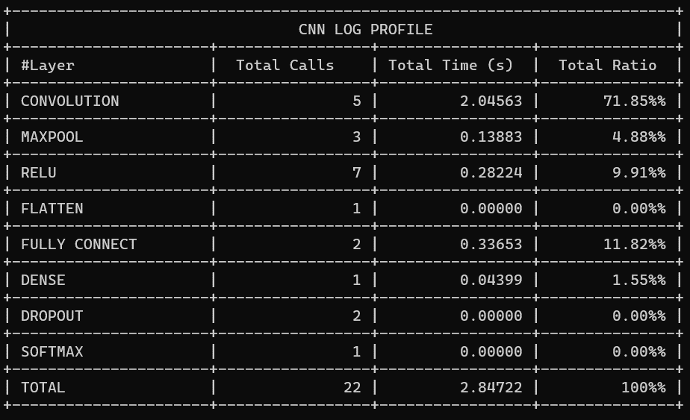
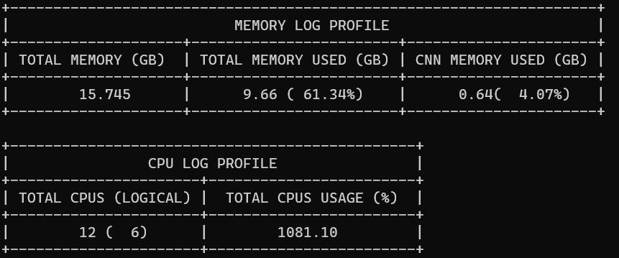
HILO | 1-15
GPU | NO
Versión | 3.11
TensorFlow | 2.13

Alexnet | hilo 1
Tiempo respecto CPU - AlexNet
Tiempo respecto CPU - AlexNet
Tiempo respecto CPU - AlexNet
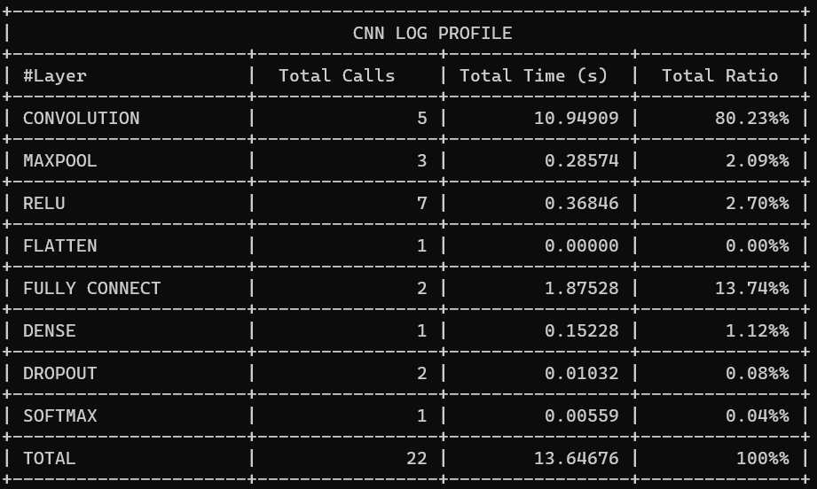
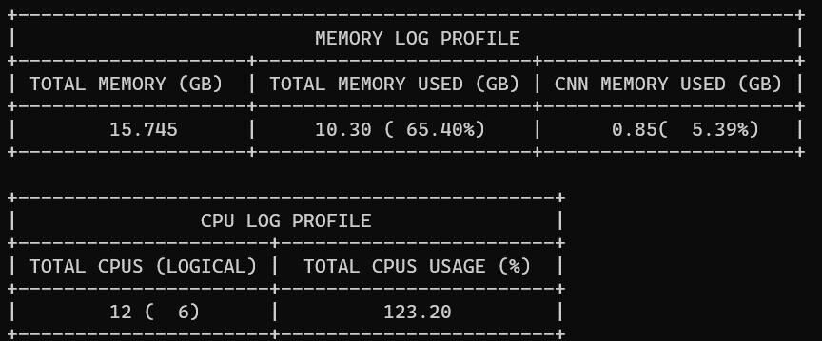
 |  | Cantidad de Hilos | Total Time (s) | Total CPU usage (%) | CNN Memory used (GB)
 |  | 1 | 13.64676 | 123.2 | 0.85
 |  | 2 | 7.60437 | 184.7 | 0.89
 |  | 3 | 5.47861 | 259.8 | 0.85
 |  | 4 | 4.52955 | 383 | 1
 |  | 5 | 3.89837 | 474.4 | 0.85
 |  | 6 | 3.48866 | 501.7 | 0.82
 |  | 7 | 3.2607 | 521.7 | 0.99
 |  | 8 | 3.00509 | 588.1 | 0.81
 |  | 9 | 2.93366 | 625.4 | 0.84
 |  | 10 | 2.85212 | 682.2 | 0.59
 |  | 11 | 2.83373 | 865.6 | 0.64
 | hilo 2 | 12 | 2.82476 | 1056.8 | 0.68
 |  | 13 | 2.81789 | 1185.5 | 0.5
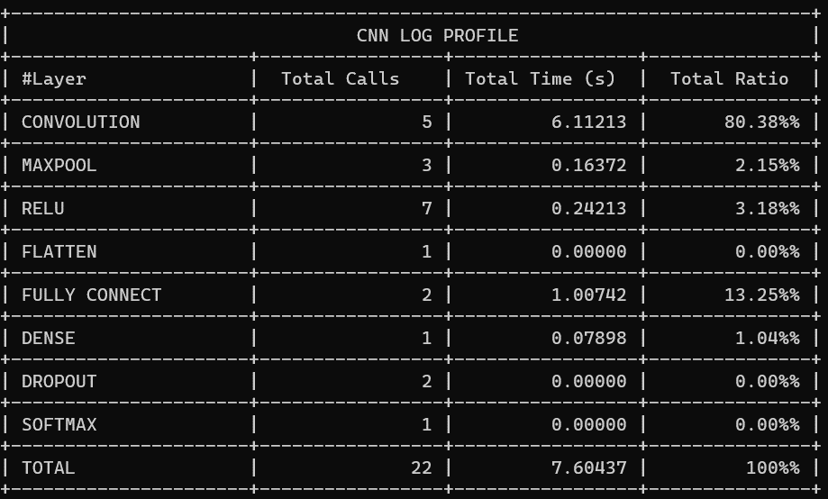
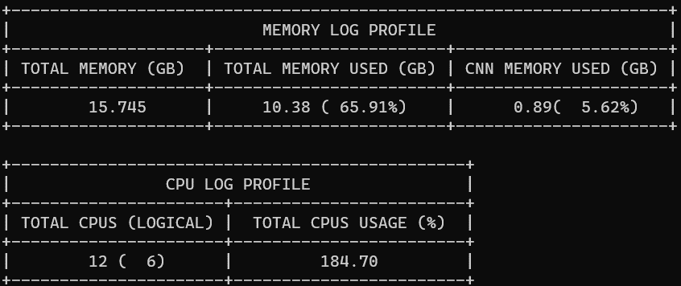
 |  | 14 | 2.83811 | 1034.5 | 0.82
 |  | 15 | 2.84722 | 1081.1 | 0.64

 | hilo 3

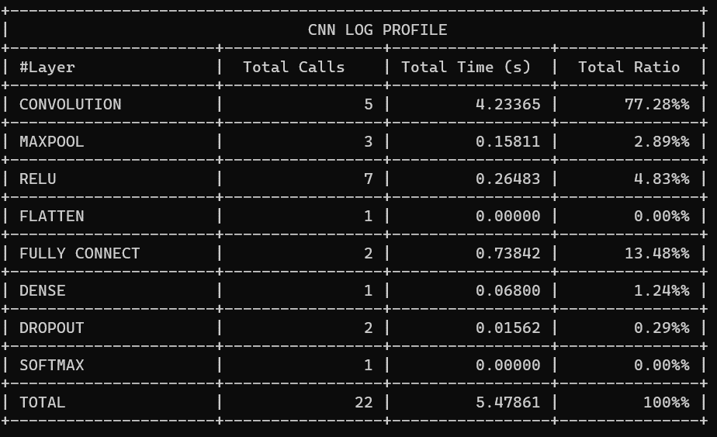
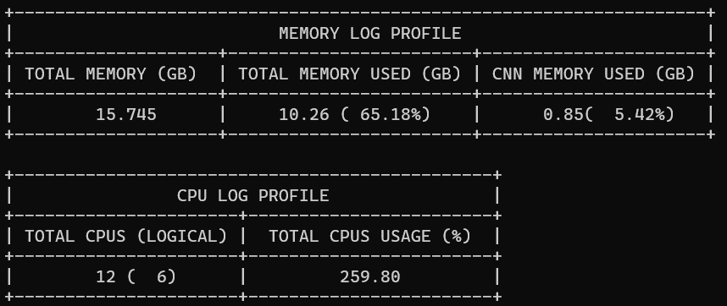

 | hilo 4




 | hilo 5

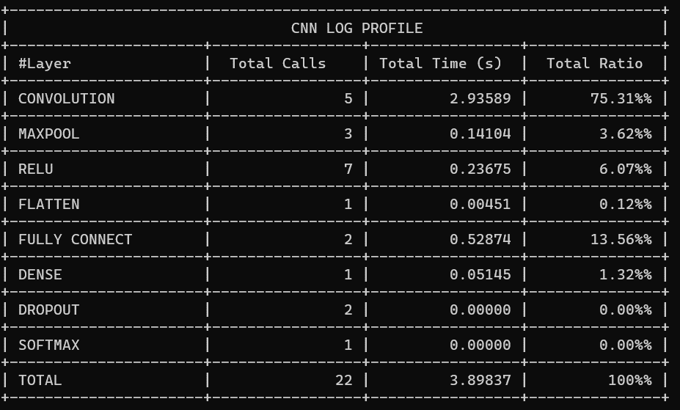
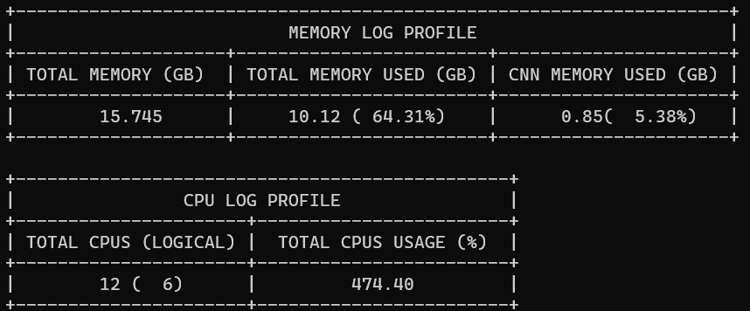

 | hilo 6


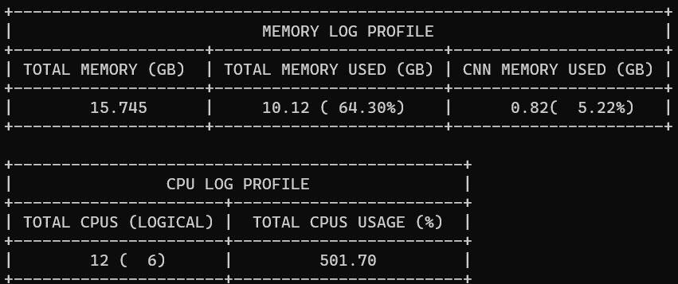

 | hilo 7

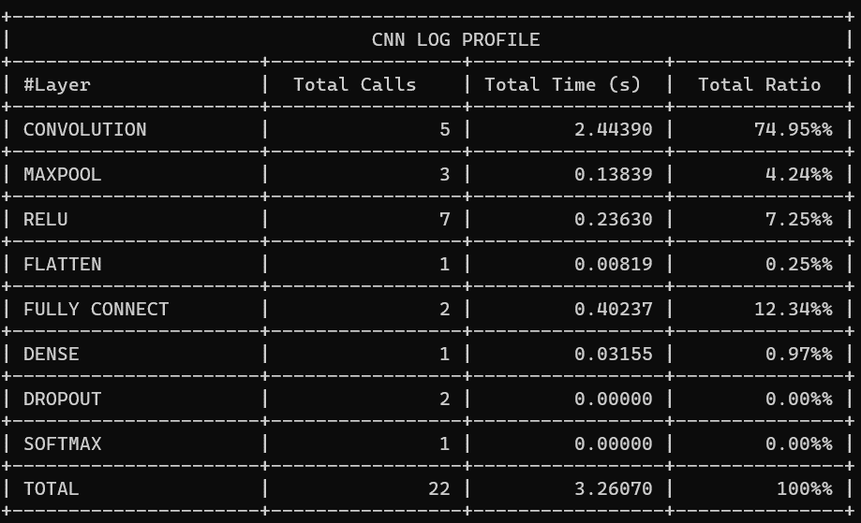
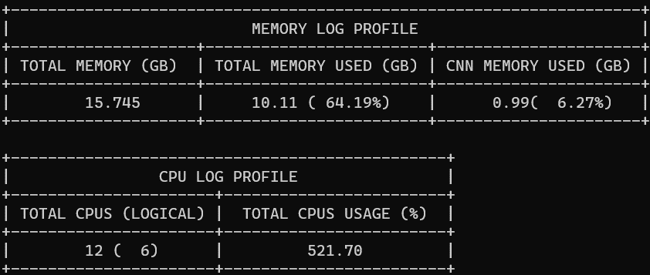

 | hilo 8

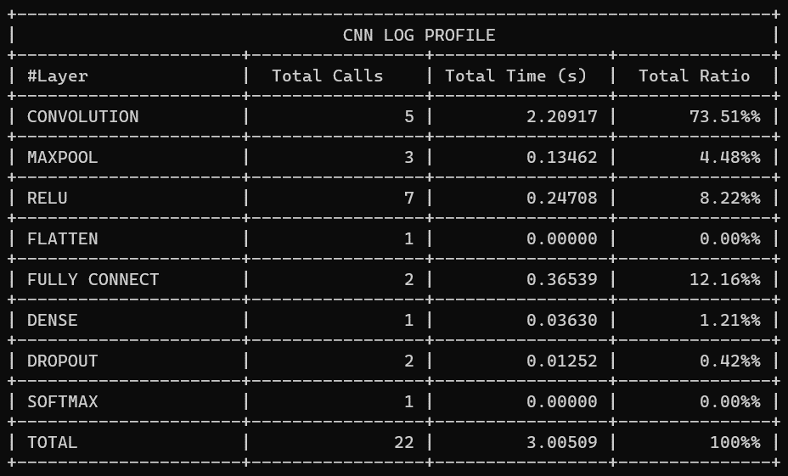
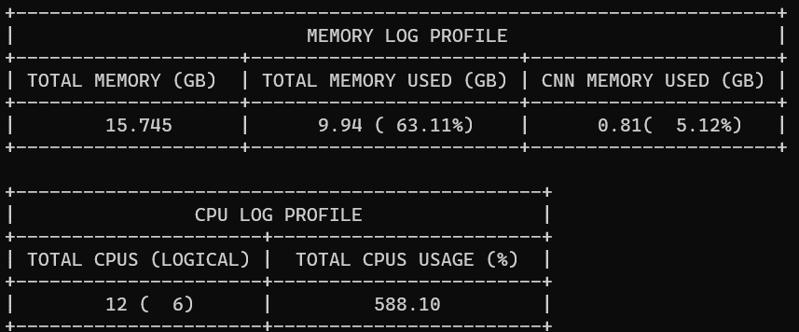

 | hilo 9




 | hilo 10

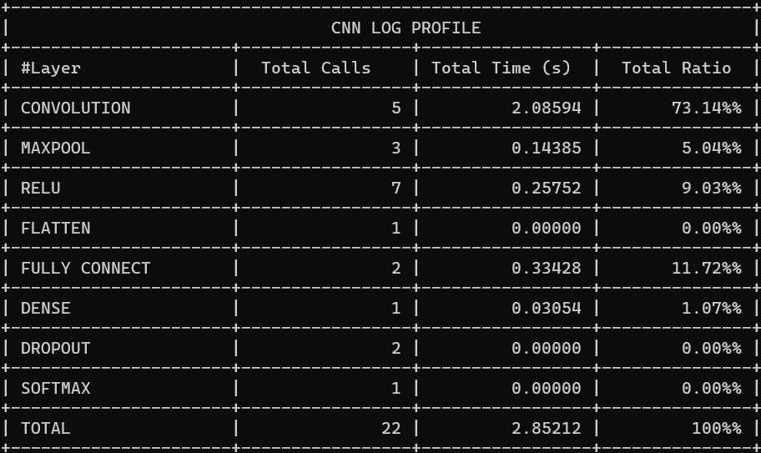


 | hilo 11




 | hilo 12


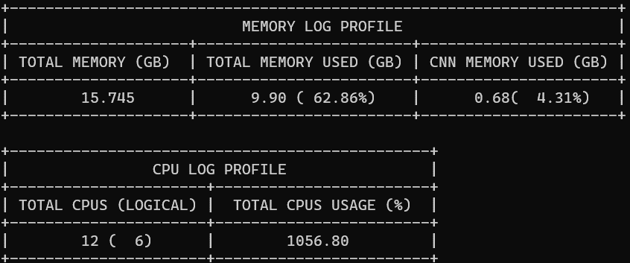

 | hilo 13

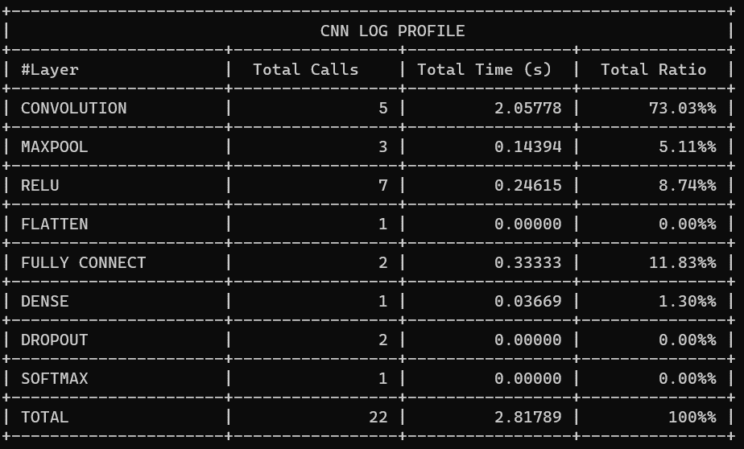

 | hilo 14




 | hilo 15

Multihios Vgg-ResNet
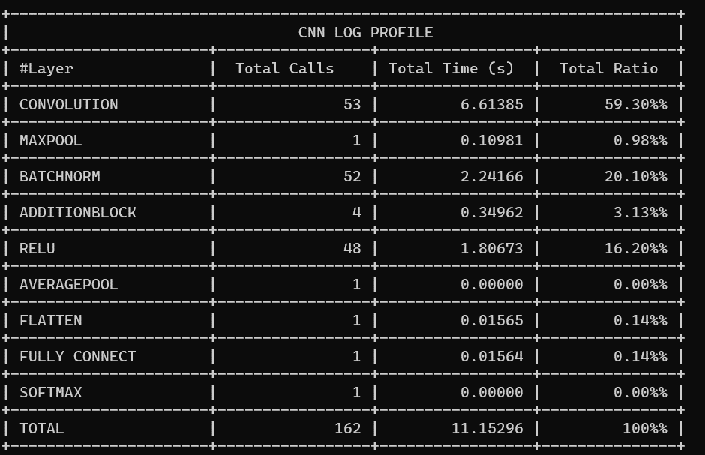
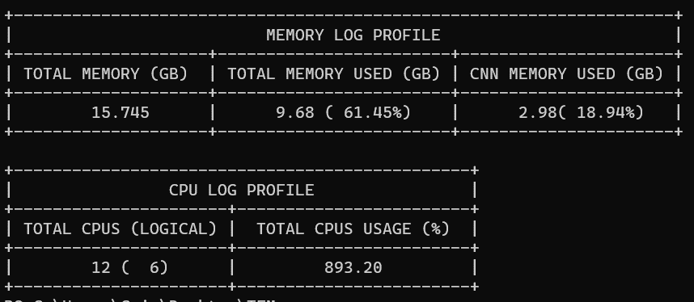
HILO | 1-15
GPU | NO
Versión | 3.11
TensorFlow | 2.13

Vgg16 | hilo 1
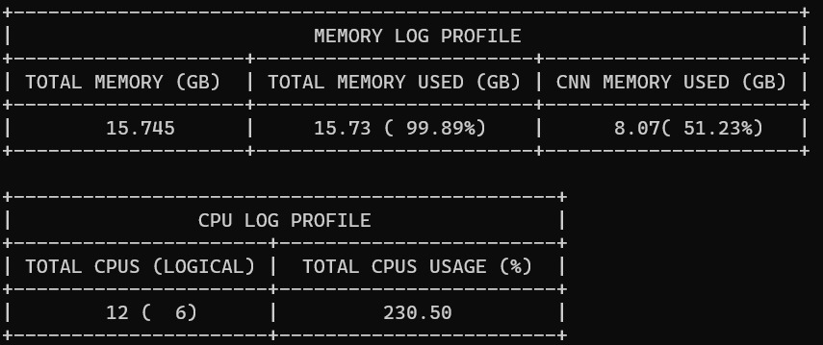
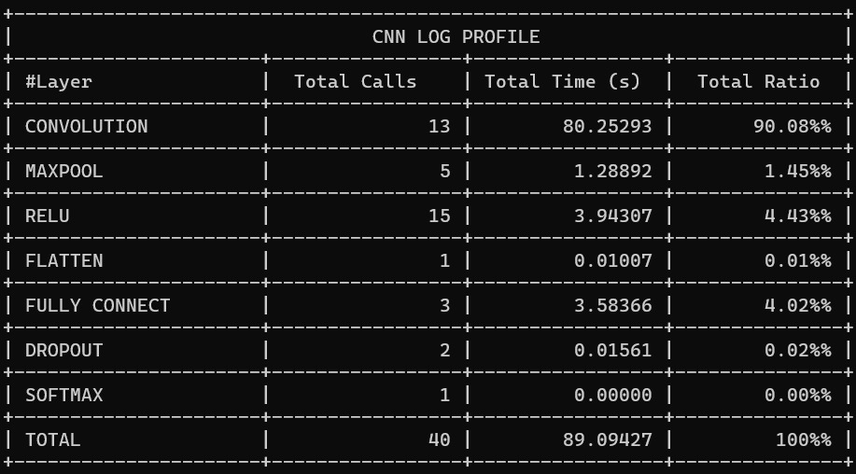
Tiempo respecto CPU - VGG16
 |  |  | Cantidad de Hilos | Total Time (s) | Total CPU usage (%) | CNN Memory used (GB) | CNN Memory used (%)
 |  |  | 1 | 89.09427 | 230.5 | 8.07 | 51
 |  |  | 2 | 63.28472 | 256.6 | 7.74 | 49
 |  |  | 3 | 39.2497 | 360.2 | 7.22 | 46
 |  |  | 4 | 33.65524 | 441.1 | 7.18 | 46
 |  |  | 5 | 27.46763 | 519.5 | 8.14 | 51.71
 |  |  | 6 | 25.88507 | 571.6 | 8.95 | 56.86
 |  |  | 7 | 23.65019 | 617 | 7.74 | 49.19
 |  |  | 8 | 21.91502 | 720.4 | 8.35 | 53.05
 |  |  | 9 | 21.57243 | 931.6 | 8.89 | 56.45
 |  |  | 10 | 20.81245 | 1035.6 | 8.68 | 55.14
 |  |  | 11 | 20.50592 | 1194 | 8.17 | 51.9
 |  |  | 12 | 20.10588 | 1200 | 6.46 | 41.05
 | hilo 2 |  | 13 | 19.58734 | 1200 | 7.11 | 45.15
 |  |  | 14 | 19.84925 | 1200 | 8.52 | 54.12
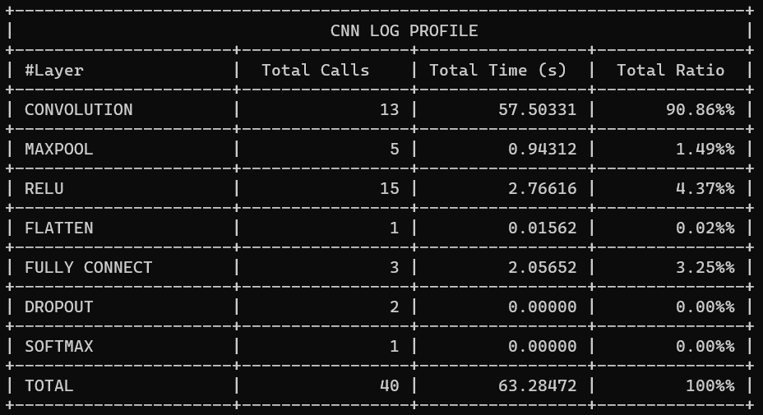
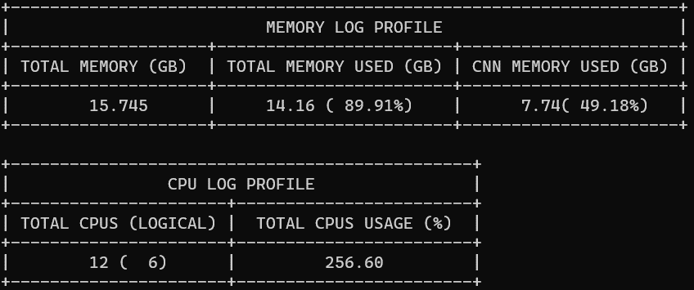
 |  |  | 15 | 19.67422 | 1200 | 8.78 | 55.76

 | hilo 3

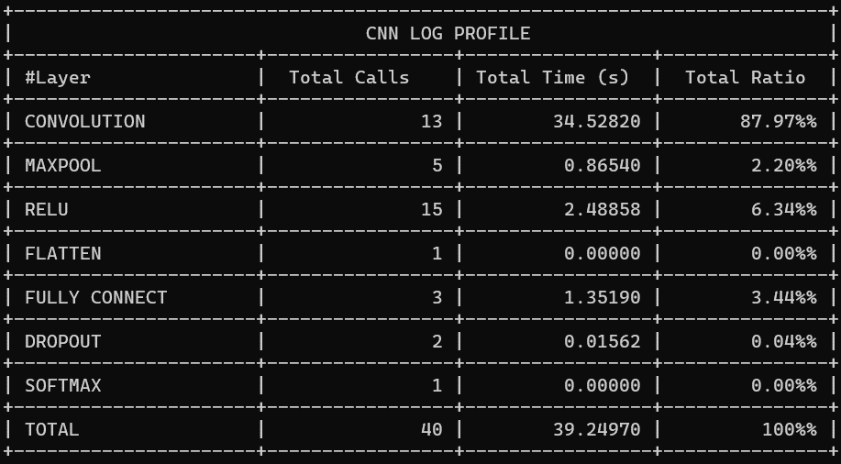
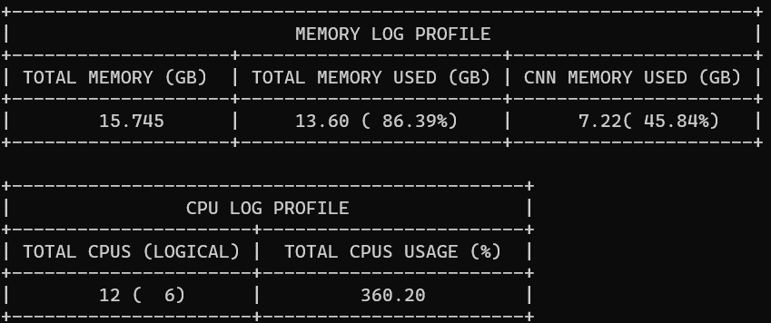

 | hilo 4

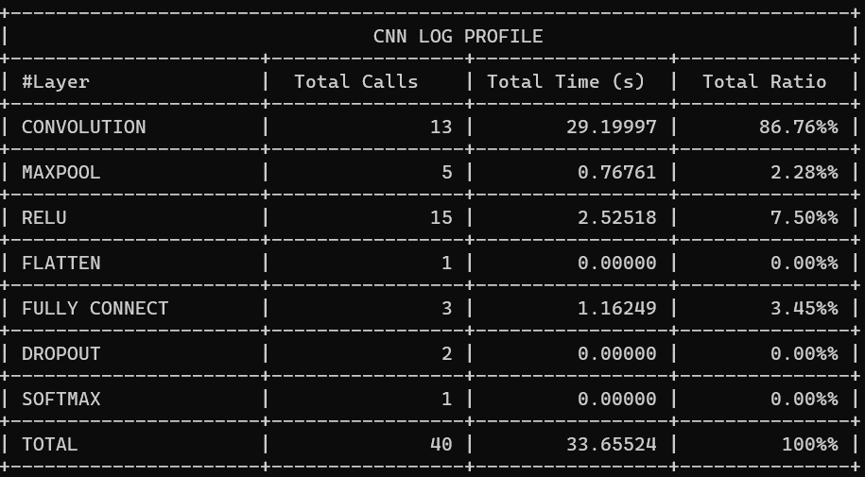
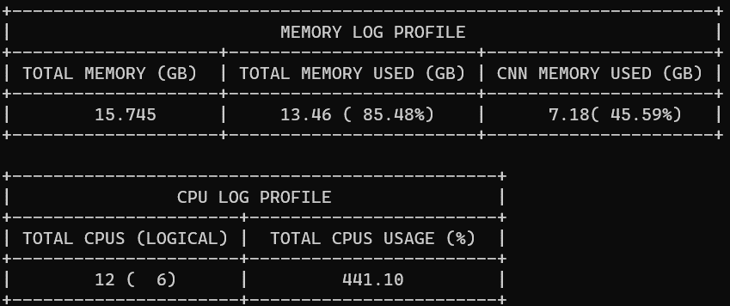

 | hilo 5

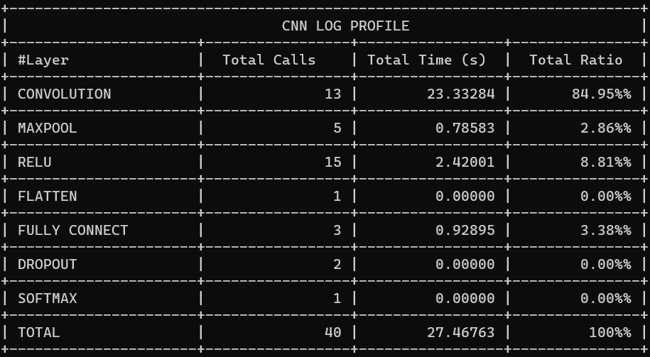
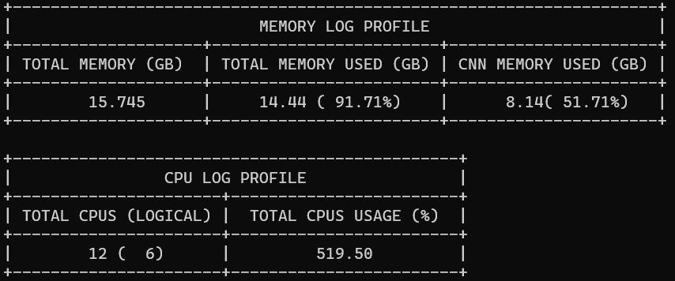

 | hilo 6

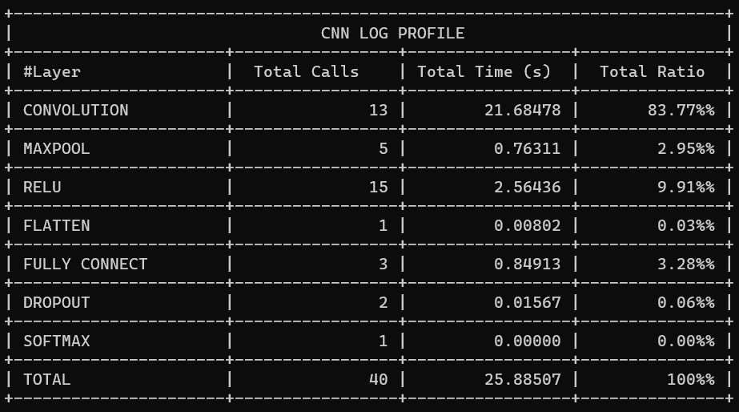
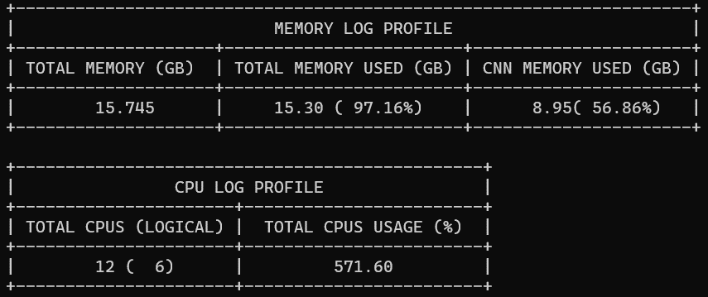

 | hilo 7

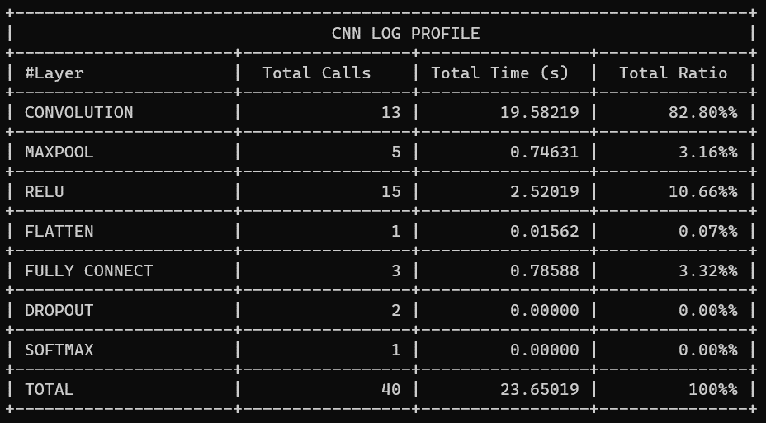
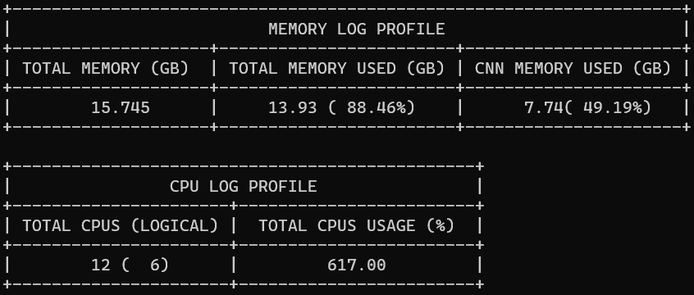

 | hilo 8

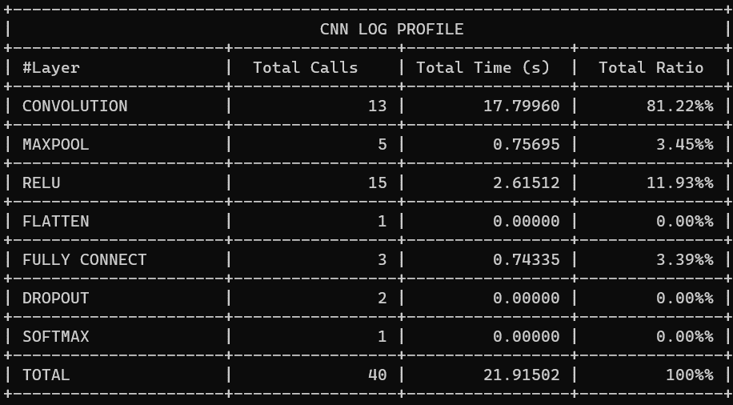
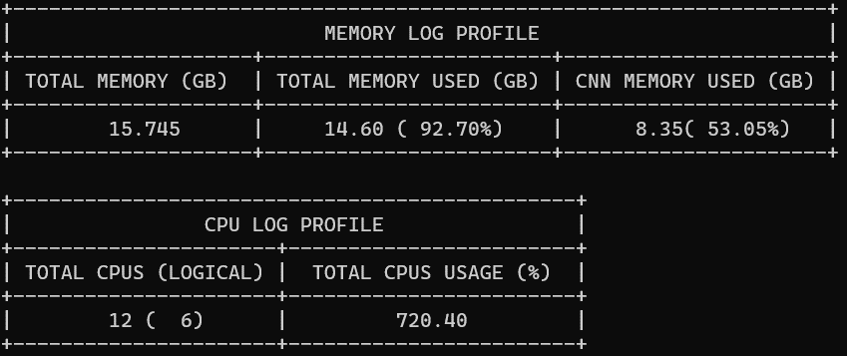

 | hilo 9

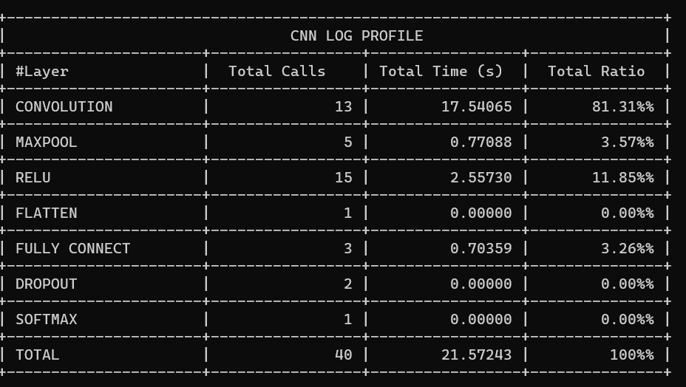

 | hilo 10
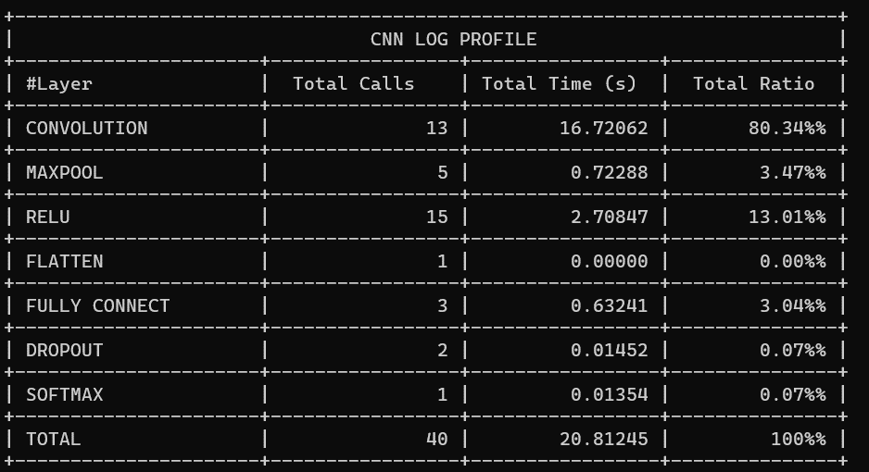


 | hilo 11

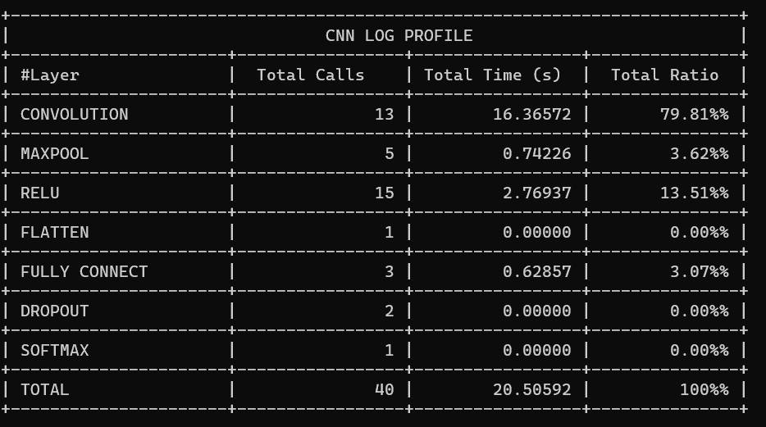
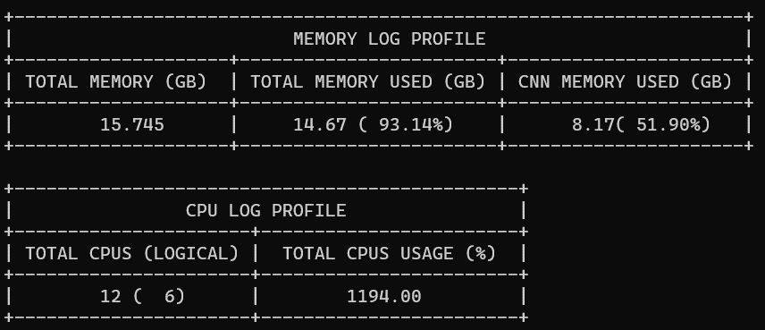

 | hilo 12


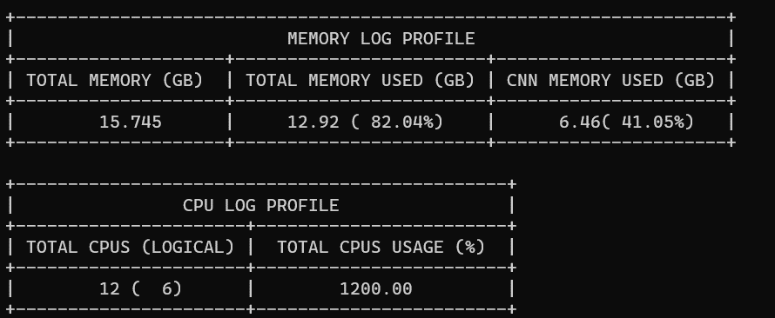

 | hilo 13

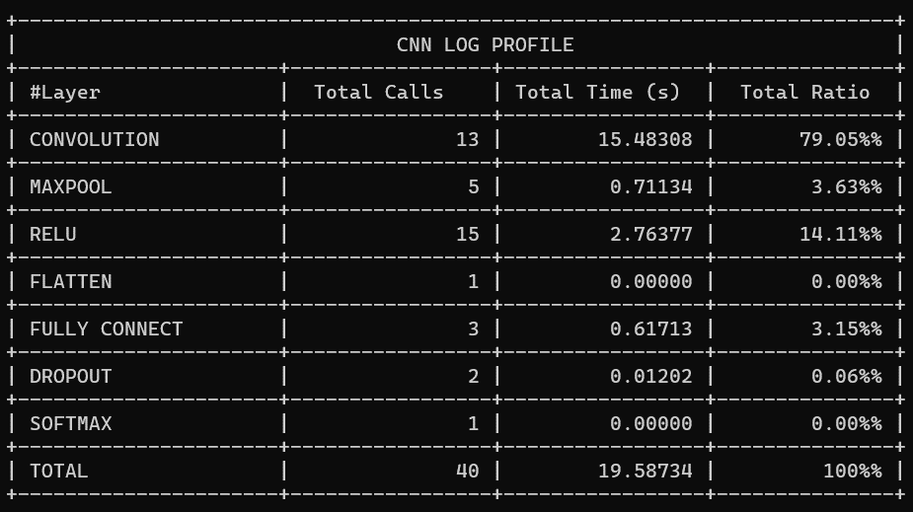
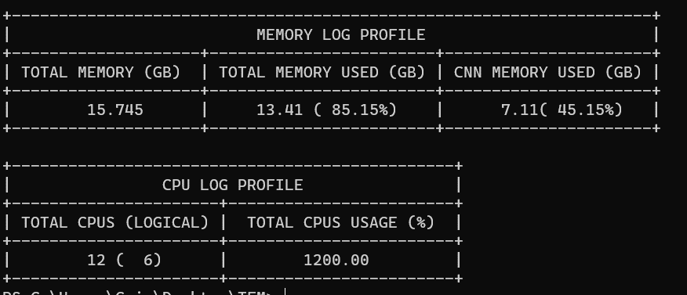

 | hilo 14

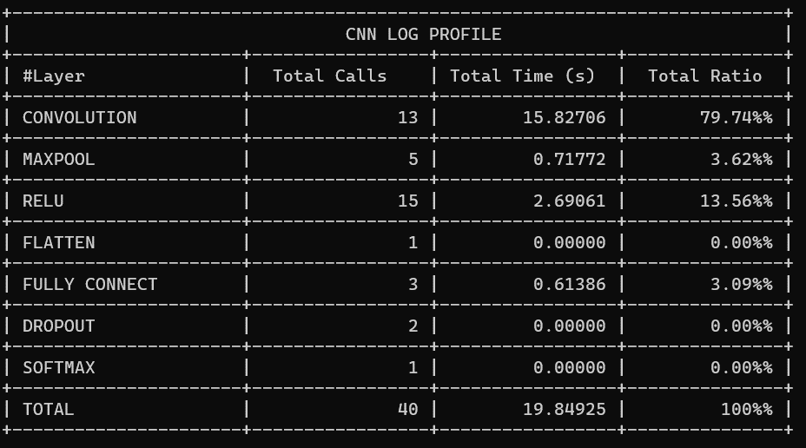
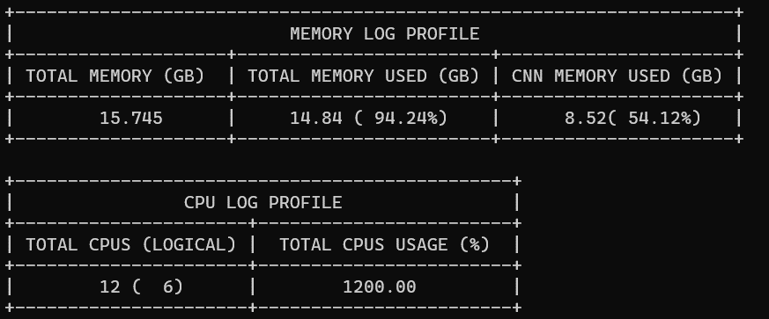

 | hilo 15 | 55.76


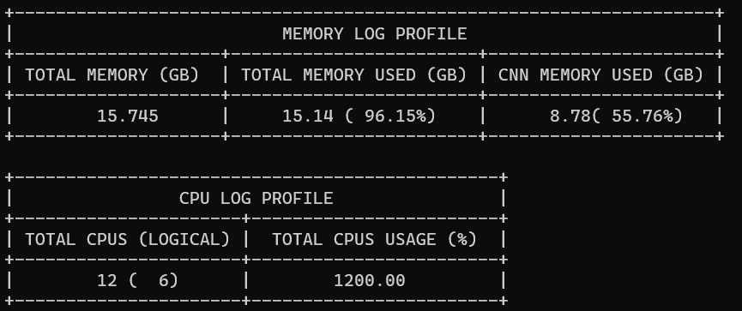

 | resnet

Tiempo respecto CPU - RESNET50v15
Tiempo respecto CPU - RESNET50v15
Tiempo respecto CPU - RESNET50v15
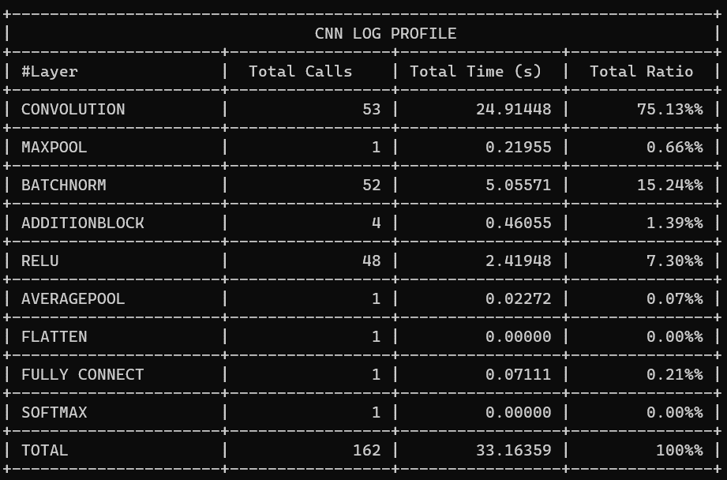
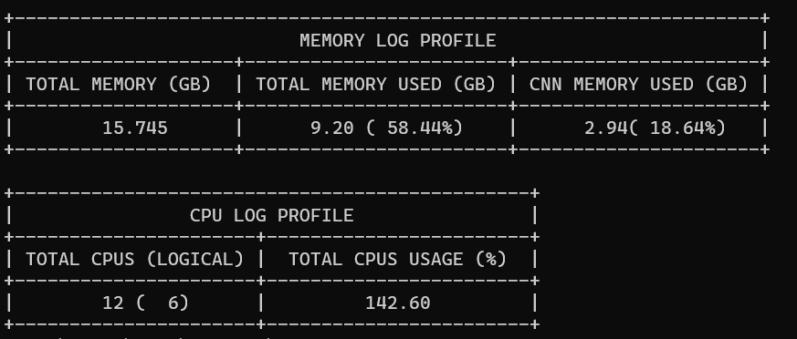
 | hilo 1 |  |  |  | Cantidad de Hilos | Total Time (s) | Total CPU usage (%) | CNN Memory used (GB)
 |  |  |  |  | 1 | 33.16359 | 142.6 | 2.94
 |  |  |  |  | 2 | 22.07224 | 211.3 | 2.88
 |  |  |  |  | 3 | 15.78855 | 268.6 | 2.69
 |  |  |  |  | 4 | 13.61292 | 321.4 | 2.91
 |  |  |  |  | 5 | 12.42715 | 418.2 | 3.02
 |  |  |  |  | 6 | 11.84555 | 398.2 | 3.12
 |  |  |  |  | 7 | 11.52963 | 525.6 | 3.12
 |  |  |  |  | 8 | 11.32552 | 500.4 | 3.04
 |  |  |  |  | 9 | 11.11677 | 587.3 | 2.64
 |  |  |  |  | 10 | 11.12148 | 661.9 | 3.03
 |  |  |  |  | 11 | 11.01072 | 836.4 | 3.01
 |  |  |  |  | 12 | 11.16546 | 894.3 | 3.02
 |  |  |  |  | 13 | 11.14386 | 885.8 | 3.02
 |  |  |  |  | 14 | 11.12962 | 872.9 | 2.99
 |  |  |  |  | 15 | 11.15296 | 893.2 | 2.98

 | hilo 2

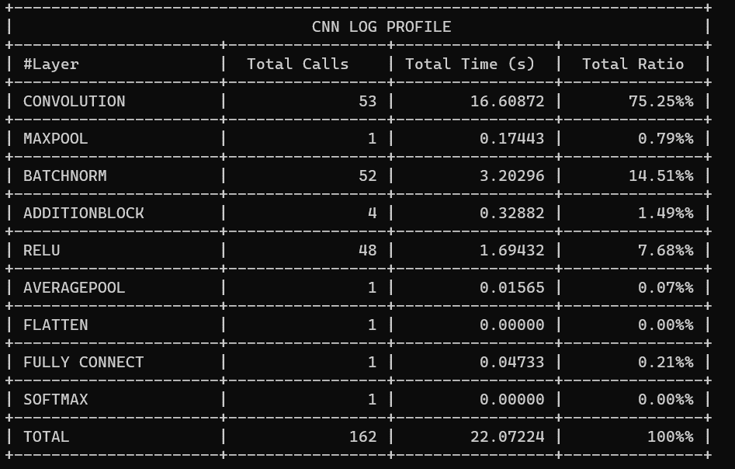
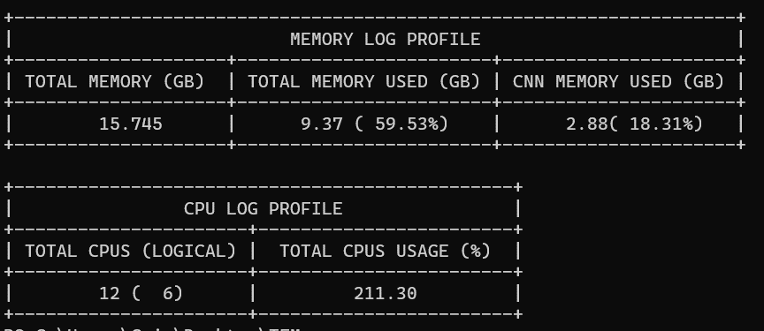

 | hilo 3



 | hilo 4




 | hilo 5




 | hilo 6




 | hilo 7




 | hilo 8




 | hilo 9




 | hilo 10




 | hilo 11




 | hilo 12




 | hilo 13




 | hilo 14




 | hilo 15

